Aufgaben
08db_pivot14
5 Aufgaben
1 | Erstellen Sie aus den Daten im Blatt Gefrierschränke eine Pivottabelle
 | wie abgebildet.

 |  | Hinweis: | Beispiel mit geänderten Werten

 | Bei welcher Marke ist der durchschnittliche Gerätepreis in der Effiezienzklasse A++ am höchsten?

2 | Ändern Sie die Effizienzklasse der ersten drei AEG-Geräte von A+++ auf A++.
 | Aktualisieren Sie die Pivottabelle.
 | Wie gross ist nun der durchschnittliche Preis eines AEG-Gerätes mit der Effizienzklasse A++?

3 | Erstellen Sie folgende Pivottabelle

 | Wie gross ist der durchschnittliche Kaufpreis, in der Gruppe von 0–99 Litern?

4 | Ändern Sie den Kaufpreis des fünften Gerätes (Zelle C6) von 1190 auf 2000 Franken.
 | Aktualisieren Sie die Pivottabelle.
 | Wie gross ist nun der durchschnittliche Kaufpreis für Geräte in der Nutzinhalt-Gruppe von 0–99 Litern?

5 | Erstellen Sie aus den Daten des Blattes DiverseGeräte ein Pivot-Diagramm (Pivot Chart) wie abgebildet:
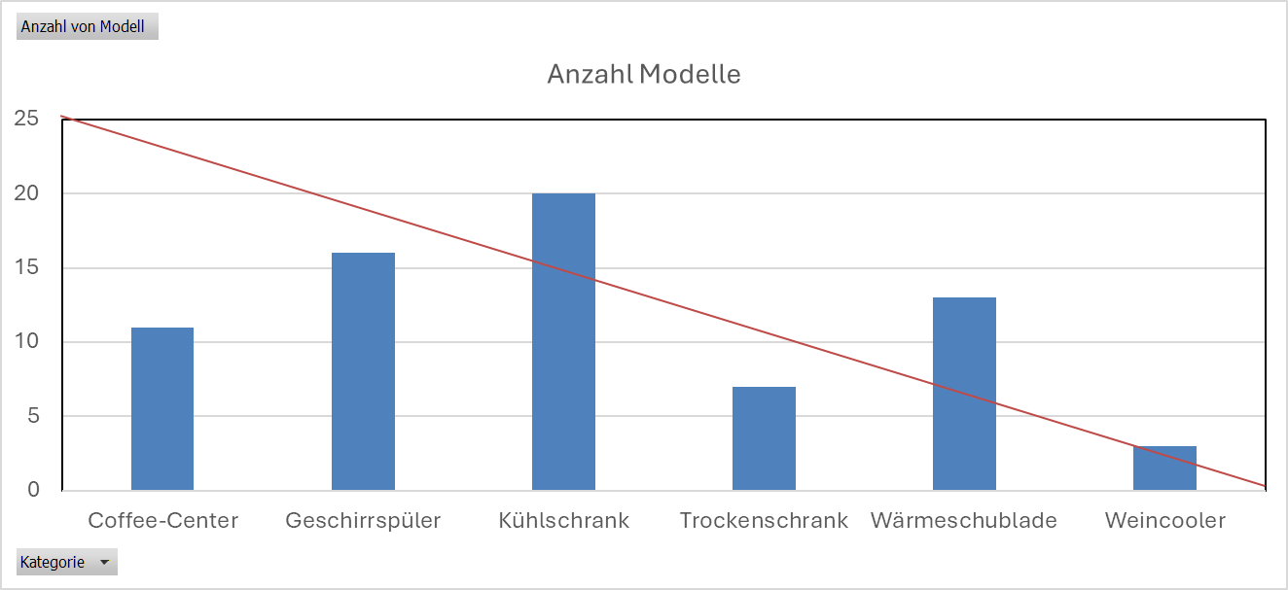

 | Wie viele Säulen werden durch eine Diagonale über der Zeichnungsfläche geschnitten?

